상품제안서
휴대용 홍보밴드 5P(표준형) | 상품코드: F04885

 |  |  |  |  |  |  | 02-412-0044 | www.easy1.co.kr
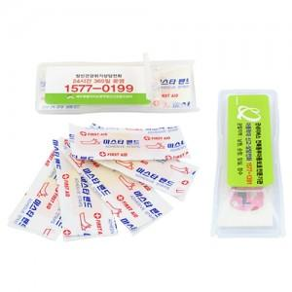

【상세/제작정보】 | 스티커비용은 별도입니다.(1,000개기준 스티커비용30,000원)

【인쇄/포장옵션】 | 스티커 / 별도문의

【공급단가】 | 수량 | 1,000~ | 2,000~ | 3,000~ | 5,000~ | 10,000~
*VAT별도 | 단가 | 320원 | 310원 | 300원 | 290원 | 280원

【상품 URL】 | https://dev.easy1.co.kr:443/src/goods_detail.php?gdno=4885

